그리스문자
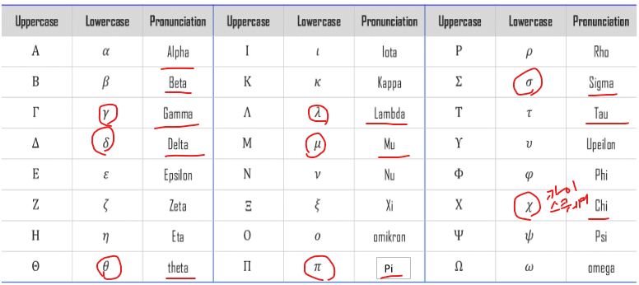

쿠팡홈페이지_이미지
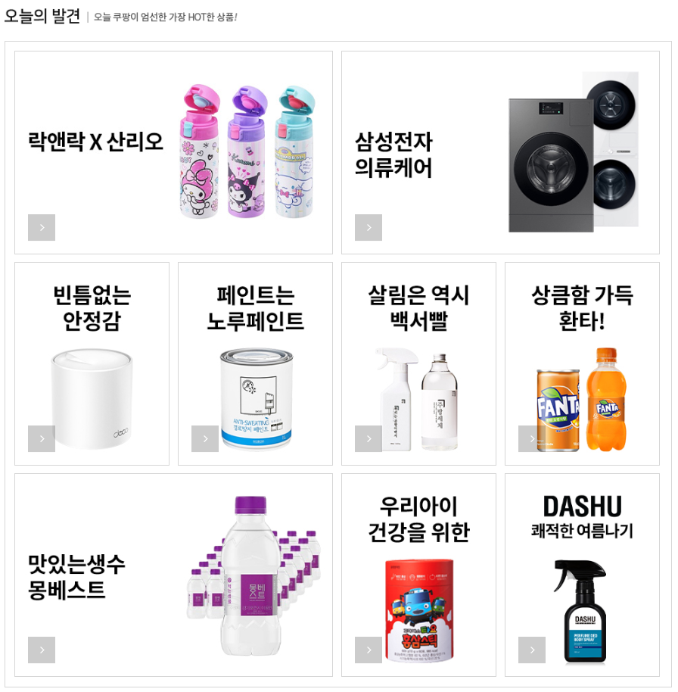

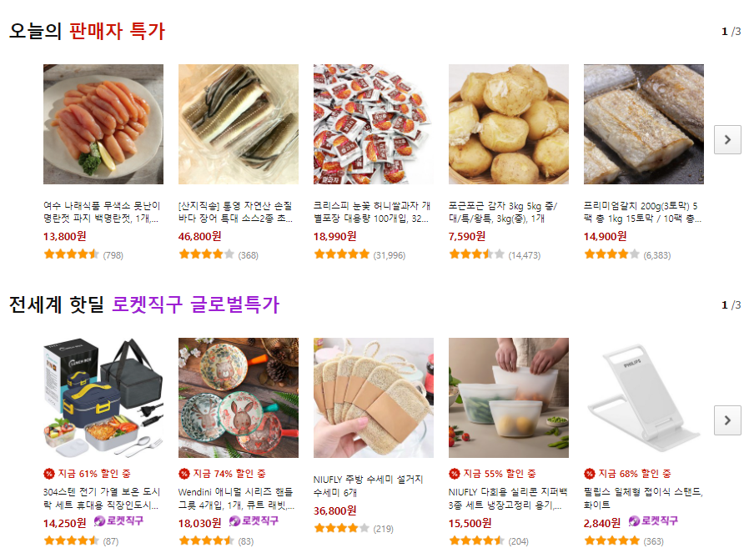

기초수학
항

항 = 숫자 또는 문자의 곱, 구성된 식

숫자와 문자를 곱한 것 |  |  | 3a | 2a2
문자와 문자를 곱한 것 |  |  | a |  |  | a는 1과 a를 곱한것이다.
 |  |  | a2

상수항
항 중에서 숫자만 있는 항
 |  | 2x+y+1이라는 식에서
 |  | 여기가 2가 계수, 1은 상수항

계수 | coefficient 계수(係數: 3x에서 3과 같은 수)
 | 계수란 일반적으로 어떤 변수에 곱해진 인자이다.
 | 다항식에서의 계수란 변수들의 거듭제곱에 곱해진 수이다.
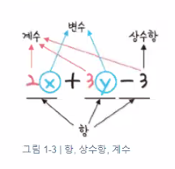
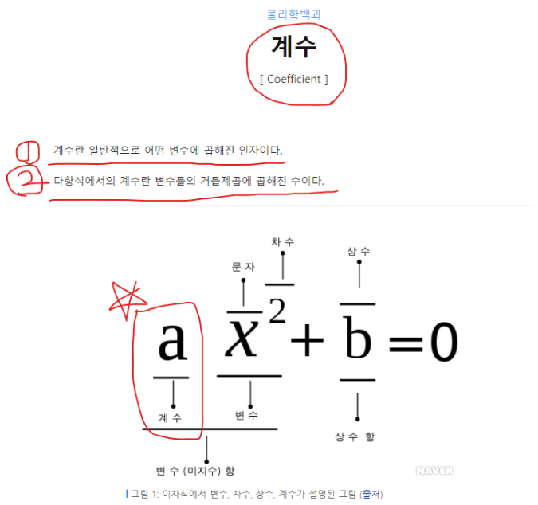

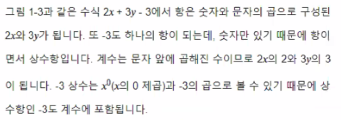

-3 은 상수항이자 계수이다.
-3 상수는 x0 (x의 0제곱)과 -3의 곱으로 볼 수 있다.
그래서 상수항 -3도 계수에 포함된다.

단항식 과 다항식

단항식 : | 항이 하나로 된식
다항식 : | 항이 두 개 이상인 항의 합으로 된 식

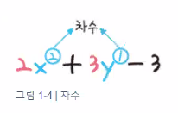
차수
차수는 문자를 곱한 횟수를 의미한다.
2x2는 x를 2번 곱해서, 차수가 2 |  |  |  |  |  |  | x를 기준으로 차수를 구하면
3y1은 y를 1번 곱해서, 차수는 1 |  |  |  |  |  |  | x에 대한 2차식
-3은 x0 이므로, 차수는??
 |  |  |  |  |  |  | x를 기준으로 차수를 구하면
 |  |  |  |  |  |  | y에 대한 1차식

수식

수식이란?? 변수와 상수를 연산자로 이용하여 표현한 식

팩토리얼
서로 다른 n개를 나열하는 경우의 수

피보나치
 |  |  | 점화식을 사용해 수열의 항이 이어지는 형태를 간결하게 표현
첫째 및 둘째 항이 1이며 그 뒤의 모든 항은 바로 앞 두 항의 합인 수열(컴퓨터에서는 배열이나 리스트)
 |  |  |  |  |  |  |  |  |  | 재귀
1 | 1 | 2 | 3 | 5 | 8 | 13 | 21 | 34 | 55
1 | 1 | 2 | 3 | 5 | 8 | 13 | 21 | 34 | 55

수열 (sequence)

자료구조
# 자료구조는 크게 두가지로 나뉨 선형자료구조 스택 큐
# 비선형자료구조 그래프(점 : node), 선(edge)의 집합 트리

